Лист1
Расчёт выполнен в соответствии с СТО 136-2009 (см. п. 17 и приложение 10)
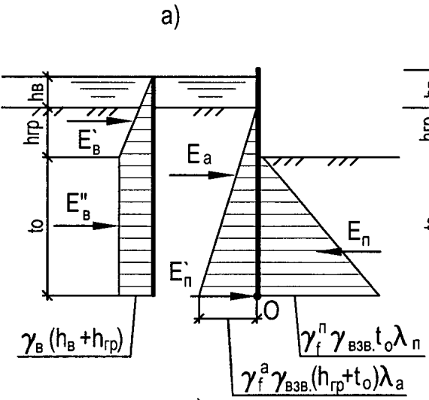
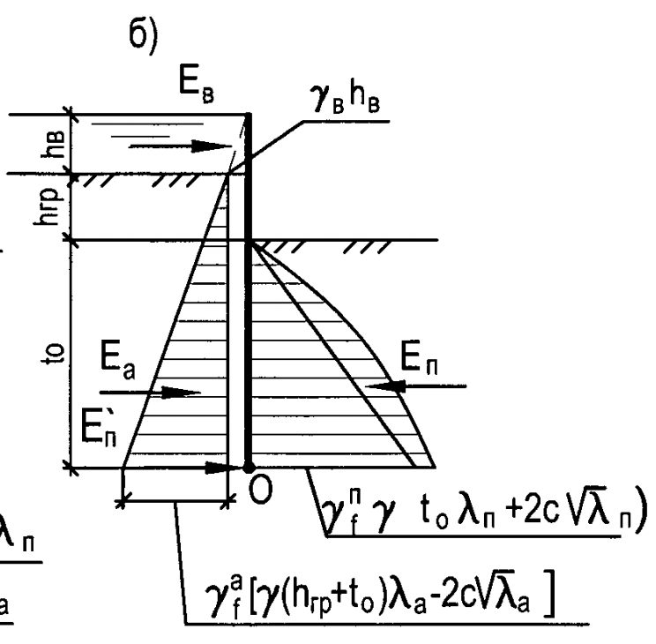
 | Наименование |  |  |  |  |  |  | Обозначение |  | Знач. | Ед. изм.
 | Ширина распределения нагрузки (длина плиты) |  |  |  |  |  |  | b |  | 2 | м
 | Величина внешней нагрузки |  |  |  |  |  |  | G |  | 49.4 | т
 | Давление от внешней нагрузки |  |  |  |  |  |  | q |  | 0.0 | т/м2
 | Коэффициент надёжности по нагрузке для активного давления |  |  |  |  |  |  | γfa |  | 1.2 | 7.72
 | Коэффициент надёжности по нагрузке для пассивного давления |  |  |  |  |  |  | γfп |  | 0.8
 | Коэффициент надёжности по назначению |  |  |  |  |  |  | γn |  | 1.1
 | Коэффициент условий работы |  |  |  |  |  |  | m |  | 0.95

 | Толщина слоя грунта |  |  |  |  |  |  | h |  | см. ниже | м
 | Удельный вес грунта |  |  |  |  |  |  | γ |  | см. ниже | т/м3
 | Угол внутреннего трения грунта |  |  |  |  |  |  | ϕ |  | см. ниже | °
 | Удельное сцепление грунта |  |  |  |  |  |  | c |  | см. ниже | кПа
 | Угол между плоскостью, ограничивающей поверхность слоя грунта, и горизонтальной поверхностью |  |  |  |  |  |  | α |  | см. ниже | °
 | Коэффициент активного давления грунта |  |  |  |  |  |  | λа |  | см. ниже
 | Коэффициент пассивного давления грунта |  |  |  |  |  |  | λп |  | см. ниже
 | Величина уменьшения активного давления глинистых грунтов за счёт сцепления грунта |  |  |  |  |  |  | pс,а |  | см. ниже | т/м2 | По этим значениям можно построить эпюры давлений в автокаде, вычислить равнодействующие и моменты опрокидывания и удерживания. В этой программе моменты высчитываются автоматически по формулам геометрии. В случае, если значение давления в кровле слоя меньше соответствующего значения pс,а, а в подошве больше, то значение в кровле зануляется, и высота эпюры не уменьшается, а остаётся равной толщине слоя, в запас.
 | Активное давление грунта на уровне его кровли |  |  |  |  |  |  | pакр |  | см. ниже | т/м2
 | Активное давление грунта на уровне его подошвы |  |  |  |  |  |  | pапод |  | см. ниже | т/м2
 | Величина уменьшения пассивного давления глинистых грунтов за счёт сцепления грунта |  |  |  |  |  |  | pс,а |  | см. ниже | т/м2
 | Пассивное давление грунта на уровне его кровли |  |  |  |  |  |  | pакр |  | см. ниже | т/м2
 | Пассивное давление грунта на уровне его подошвы |  |  |  |  |  |  | pапод |  | см. ниже | т/м2
 | Координата Y центра тяжести эпюры (трапеции) активного давления слоя грунта относительно подошвы слоя |  |  |  |  |  |  | yцт,a |  | см. ниже | м
 | Координата Y центра тяжести эпюры (трапеции) активного давления слоя грунта относительно точки поворота шпунтины "О" |  |  |  |  |  |  | yцт,aO |  | см. ниже | м
 | Площадь эпюры (трапеции) активного давления слоя грунта |  |  |  |  |  |  | Sа |  | см. ниже | м2
 | Опрокидывающий момент, создаваемый слоем грунта |  |  |  |  |  |  | Mопр. |  | см. ниже | т*м
 | Координата Y центра тяжести эпюры (трапеции) пассивного давления слоя грунта относительно подошвы слоя |  |  |  |  |  |  | yцт,п |  | см. ниже | м
 | Координата Y центра тяжести эпюры (трапеции) пассивного давления слоя грунта относительно точки поворота шпунтины "О" |  |  |  |  |  |  | yцт,пO |  | см. ниже | м
 | Площадь эпюры (трапеции) пассивного давления слоя грунта |  |  |  |  |  |  | Sп |  | см. ниже | м2
 | Удерживающий момент, создаваемый слоем грунта |  |  |  |  |  |  | Mудерж. |  | см. ниже | т*м

 |  | ∑Mопр. |  | Проходит |  |  | ∑Mуд.
 |  | 54.0 |  | < |  |  | 190.8

Слой | Наименование грунта | h | γ | ϕ | c | α | Активный | Пассивный | λа | λп | pс,а | pакр | pапод | pс,п | pпкр | pппод | yцт,a | yцт,aO | Sа | Mопр. | yцт,п | yцт,пO | Sп | Mудерж.
1 | Вода | 1.71 | 1.95 | 38 | 2 | 34 | + | - | 0.412 | 0.000 | 0.00 | 0.00 | 1.65 | 0.00 | 0.00 | 0.00 | 0.57 | 6.76 | 1.41 | 9.53 | 0.00 | 6.19 | 0.00 | 0.00
2 | Насыпной грунт | 0.75 | 1.95 | 38 | 2 | 0 | + | + | 0.238 | 4.204 | 0.00 | 0.95 | 1.37 | 0.00 | 0.00 | 4.92 | 0.35 | 5.79 | 0.87 | 5.04 | 0.25 | 5.69 | 1.84 | 10.49
3 | Суглинок полутвердый | 5.44 | 1.99 | 19.4 | 20.7 | 0 | + | + | 0.501 | 1.995 | 2.99 | 0.49 | 7.01 | 5.96 | 7.10 | 24.38 | 1.93 | 1.93 | 20.40 | 39.44 | 2.22 | 2.22 | 85.63 | 190.32
4 | Глина твердая | 0 | 1.93 | 15.8 | 36.66 | 0 | + | + | 0.000 | 0.000 | 13.21 | 0.00 | 0.00 | 0.00 | 0.00 | 0.00 | 0.00 | 0.00 | 0.00 | 0.00 | 0.00 | 0.00 | 0.00 | 0.00
5 |  | 0 | 2.03 | 14 | 10 | 0 | + | + | 0.000 | 0.000 | 0.00 | 0.00 | 0.00 | 0.00 | 0.00 | 0.00 | 0.00 | 0.00 | 0.00 | 0.00 | 0.00 | 0.00 | 0.00 | 0.00

Эпюры давлений
 |  |  |  |  |  |  |  |  |  |  | 7.9 | 0.00 | 0.00
 |  |  |  |  |  |  |  |  |  |  | 6.19 | -1.65 | 0.00
 |  | 7.9 |  |  |  |  |  |  |  |  | 6.19 | -0.95 | 0.00
 |  |  |  |  |  |  |  |  |  |  | 5.44 | -1.37 | 4.92
 |  |  |  |  |  |  |  |  |  |  | 5.44 | -0.49 | 7.10
 |  |  |  |  |  |  |  |  |  |  | 0 | -7.01 | 24.38
 |  |  |  |  |  |  |  |  |  |  | 0 | 0.00 | 0.00
 |  |  |  |  |  |  |  |  |  |  | 0 | 0.00 | 0.00

Лист1 (2)
Расчёт выполнен в соответствии с СТО 136-2009 (см. п. 17 и приложение 10)

 | Наименование |  |  |  |  |  |  | Обозначение |  | Знач. | Ед. изм.
 | Ширина распределения нагрузки (длина плиты) |  |  |  |  |  |  | b |  | 0 | м
 | Величина внешней нагрузки |  |  |  |  |  |  | G |  | 0 | т
 | Давление от внешней нагрузки |  |  |  |  |  |  | q |  | 0.0 | т/м2
 | Коэффициент надёжности по нагрузке для активного давления |  |  |  |  |  |  | γfa |  | 1.2
 | Коэффициент надёжности по нагрузке для пассивного давления |  |  |  |  |  |  | γfп |  | 0.8
 | Коэффициент надёжности по назначению |  |  |  |  |  |  | γn |  | 1.1
 | Коэффициент условий работы |  |  |  |  |  |  | m |  | 0.95

 | Толщина слоя грунта |  |  |  |  |  |  | h |  | см. ниже | м
 | Удельный вес грунта |  |  |  |  |  |  | γ |  | см. ниже | т/м3
 | Угол внутреннего трения грунта |  |  |  |  |  |  | ϕ |  | см. ниже | °
 | Удельное сцепление грунта |  |  |  |  |  |  | c |  | см. ниже | кПа
 | Угол между плоскостью, ограничивающей поверхность слоя грунта, и горизонтальной поверхностью |  |  |  |  |  |  | α |  | см. ниже | °
 | Коэффициент активного давления грунта |  |  |  |  |  |  | λа |  | см. ниже
 | Коэффициент пассивного давления грунта |  |  |  |  |  |  | λп |  | см. ниже
 | Величина уменьшения активного давления глинистых грунтов за счёт сцепления грунта |  |  |  |  |  |  | pс,а |  | см. ниже | т/м2 | По этим значениям можно построить эпюры давлений в автокаде, вычислить равнодействующие и моменты опрокидывания и удерживания. В этой программе моменты высчитываются автоматически по формулам геометрии. В случае, если значение давления в кровле слоя меньше соответствующего значения pс,а, а в подошве больше, то значение в кровле зануляется, и высота эпюры не уменьшается, а остаётся равной толщине слоя, в запас.
 | Активное давление грунта на уровне его кровли |  |  |  |  |  |  | pакр |  | см. ниже | т/м2
 | Активное давление грунта на уровне его подошвы |  |  |  |  |  |  | pапод |  | см. ниже | т/м2
 | Величина уменьшения пассивного давления глинистых грунтов за счёт сцепления грунта |  |  |  |  |  |  | pс,п |  | см. ниже | т/м2
 | Пассивное давление грунта на уровне его кровли |  |  |  |  |  |  | pпкр |  | см. ниже | т/м2
 | Пассивное давление грунта на уровне его подошвы |  |  |  |  |  |  | pппод |  | см. ниже | т/м2
 | Координата Y центра тяжести эпюры (трапеции) активного давления слоя грунта относительно подошвы слоя |  |  |  |  |  |  | yцт,a |  | см. ниже | м
 | Координата Y центра тяжести эпюры (трапеции) активного давления слоя грунта относительно точки поворота шпунтины "О" |  |  |  |  |  |  | yцт,aO |  | см. ниже | м
 | Площадь эпюры (трапеции) активного давления слоя грунта |  |  |  |  |  |  | Sа |  | см. ниже | м2
 | Опрокидывающий момент, создаваемый слоем грунта |  |  |  |  |  |  | Mопр. |  | см. ниже | т*м
 | Координата Y центра тяжести эпюры (трапеции) пассивного давления слоя грунта относительно подошвы слоя |  |  |  |  |  |  | yцт,п |  | см. ниже | м
 | Координата Y центра тяжести эпюры (трапеции) пассивного давления слоя грунта относительно точки поворота шпунтины "О" |  |  |  |  |  |  | yцт,пO |  | см. ниже | м
 | Площадь эпюры (трапеции) пассивного давления слоя грунта |  |  |  |  |  |  | Sп |  | см. ниже | м2
 | Удерживающий момент, создаваемый слоем грунта |  |  |  |  |  |  | Mудерж. |  | см. ниже | т*м

 |  | ∑Mопр. |  | Не проходит |  |  | ∑Mуд.
 |  | 438.1 |  | >= |  |  | 157.4

Слой | Наименование грунта | h | γ | ϕ | c | α | Активный | Пассивный | λа | λп | pс,а | pакр | pапод | pс,п | pпкр | pппод | yцт,a | yцт,aO | Sа | Mопр. | yцт,п | yцт,пO | Sп | Mудерж.
1 |  | 0.5 | 1 | 0 | 0 | 0 | - | - | 0.000 | 0.000 | 0.00 | 0.00 | 0.00 | 0.00 | 0.00 | 0.00 | 0.25 | 13.75 | 0.00 | 0.00 | 0.25 | 13.75 | 0.00 | 0.00
2 | Вода | 5.71 | 1 | 0 | 0 | 0 | + | - | 1.000 | 0.000 | 0.00 | 0.00 | 5.71 | 0.00 | 0.00 | 0.00 | 1.90 | 9.69 | 16.30 | 158.02 | 2.86 | 10.65 | 0.00 | 0.00
3 | Вода | 0.63 | 1 | 0 | 0 | 0 | + | - | 1.000 | 0.000 | 0.00 | 5.71 | 6.34 | 0.00 | 0.00 | 0.00 | 0.31 | 7.47 | 3.80 | 28.35 | 0.32 | 7.48 | 0.00 | 0.00
4 | Вода | 0.843 | 1 | 0 | 0 | 0 | + | - | 1.000 | 0.000 | 0.00 | 6.34 | 7.18 | 0.00 | 0.00 | 0.00 | 0.41 | 6.73 | 5.70 | 38.36 | 0.42 | 6.74 | 0.00 | 0.00
5 | Вода | 3.357 | 1 | 0 | 0 | 0 | + | + | 1.000 | 1.000 | 0.00 | 7.18 | 10.54 | 0.00 | 0.00 | 3.36 | 1.57 | 4.53 | 29.75 | 134.83 | 1.12 | 4.08 | 5.63 | 22.98
6 | Вода | 2.3 | 1 | 0 | 0 | 0 | + | + | 1.000 | 1.000 | 0.00 | 10.54 | 12.84 | 0.00 | 3.36 | 5.66 | 1.11 | 1.77 | 26.89 | 47.65 | 1.05 | 1.71 | 10.37 | 17.75
7 | Вода | 0.66 | 1 | 0 | 0 | 0 | + | + | 1.000 | 1.000 | 0.00 | 12.84 | 13.50 | 0.00 | 5.66 | 6.32 | 0.33 | 0.33 | 8.69 | 2.84 | 0.32 | 0.32 | 3.95 | 1.28

Слой | Наименование грунта | h | γ | ϕ | c | α | Активный | Пассивный | λа | λп | pс,а | pакр | pапод | pс,п | pпкр | pппод | yцт,a | yцт,aO | Sа | Mопр. | yцт,п | yцт,пO | Sп | Mудерж.
1 |  | 0.5 | 0 | 0 | 0 | 0 | - | - | 0.000 | 0.000 | 0.00 | 0.00 | 0.00 | 0.00 | 0.00 | 0.00 | 0.25 | 13.75 | 0.00 | 0.00 | 0.25 | 13.75 | 0.00 | 0.00
2 |  | 5.71 | 0 | 0 | 0 | 0 | - | - | 0.000 | 0.000 | 0.00 | 0.00 | 0.00 | 0.00 | 0.00 | 0.00 | 2.86 | 10.65 | 0.00 | 0.00 | 2.86 | 10.65 | 0.00 | 0.00
3 | Песок гравелистый | 0.63 | 1 | 35 | 2 | 0 | + | - | 0.271 | 0.000 | 0.00 | 0.00 | 0.20 | 0.00 | 0.00 | 0.00 | 0.21 | 7.37 | 0.06 | 0.48 | 0.32 | 7.48 | 0.00 | 0.00
4 | Песок средней крупности | 0.843 | 1 | 35 | 2 | 0 | + | - | 0.271 | 0.000 | 0.00 | 0.20 | 0.48 | 0.00 | 0.00 | 0.00 | 0.37 | 6.68 | 0.29 | 1.93 | 0.42 | 6.74 | 0.00 | 0.00
5 | Песок средней крупности | 3.357 | 1 | 35 | 2 | 0 | + | + | 0.271 | 3.690 | 0.00 | 0.48 | 1.57 | 0.00 | 0.00 | 9.91 | 1.38 | 4.34 | 3.44 | 14.93 | 1.12 | 4.08 | 16.63 | 67.85
5 | Песок пылеватый | 2.3 | 1 | 31 | 7 | 0 | + | + | 0.320 | 3.124 | 0.00 | 1.86 | 2.74 | 0.00 | 8.39 | 14.14 | 1.08 | 1.74 | 5.28 | 9.17 | 1.05 | 1.71 | 25.91 | 44.36
6 | Песок средней крупности | 0.66 | 1 | 35 | 2 | 0 | + | + | 0.271 | 3.690 | 0.00 | 2.32 | 2.53 | 0.00 | 16.70 | 18.65 | 0.33 | 0.99 | 1.60 | 1.58 | 0.32 | 0.98 | 11.67 | 11.48
 |  | Эпюра от грунта |  |  |  |  |  |  |  |  |  |  |  | Эпюра от воды
Эпюры давлений
Эпюры давлений
 |  | 14 | 0.00 | 0.00 |  |  |  |  |  |  |  |  |  | 14 | 0.00 | 0.00
 |  | 13.5 | 0.00 | 0.00 |  |  |  |  |  |  |  |  |  | 13.5 | 0.00 | 0.00
 |  | 13.5 | 0.00 | 0.00 |  |  |  |  |  |  |  |  |  | 13.5 | 0.00 | 0.00
 |  | 7.79 | 0.00 | 0.00 |  |  |  |  |  |  |  |  |  | 7.79 | -5.71 | 0.00
 |  | 7.79 | 0.00 | 0.00 |  |  |  |  |  |  |  |  |  | 7.79 | -5.71 | 0.00
 |  | 7.16 | -0.20 | 0.00 |  |  |  |  |  |  |  |  |  | 7.16 | -6.34 | 0.00
 |  | 7.16 | -0.20 | 0.00 |  |  |  |  |  |  |  |  |  | 7.16 | -6.34 | 0.00
 |  | 6.317 | -0.48 | 0.00 |  |  |  |  |  |  |  |  |  | 6.317 | -7.18 | 0.00
 |  | 6.317 | -0.48 | 0.00 |  |  |  |  |  |  |  |  |  | 6.317 | -7.18 | 0.00
 |  | 2.96 | -1.57 | 9.91 |  |  |  |  |  |  |  |  |  | 2.96 | -10.54 | 3.36
 |  | 2.96 | -1.86 | 8.39 |  |  |  |  |  |  |  |  |  | 2.96 | -10.54 | 3.36
 |  | 0.66 | -2.74 | 14.14 |  |  |  |  |  |  |  |  |  | 0.66 | -12.84 | 5.66
 |  | 0.66 | -2.32 | 16.70 |  |  |  |  |  |  |  |  |  | 0.66 | -12.84 | 5.66
 |  | 0 | -2.53 | 18.65 |  |  |  |  |  |  |  |  |  | 0 | -13.50 | 6.32

Эпюры давлений
 |  |  |  |  |  |  |  |  |  |  |  |  |  | Суммарная эпюра
 |  |  |  |  |  |  |  |  |  |  |  |  |  | 14 | 0.00 | 0.00
 |  |  |  |  |  |  |  |  |  |  |  |  |  | 13.5 | 0.00 | 0.00
 |  |  |  |  |  |  |  |  |  |  |  |  |  | 13.5 | 0.00 | 0.00
 |  |  |  |  |  |  |  |  |  |  |  |  |  | 7.79 | -5.71 | 0.00
 |  |  |  |  |  |  |  |  |  |  |  |  |  | 7.79 | -5.71 | 0.00
 |  |  |  |  |  |  |  |  |  |  |  |  |  | 7.16 | -6.54 | 0.00
 |  |  |  |  |  |  |  |  |  |  |  |  |  | 7.16 | -6.54 | 0.00
 |  |  |  |  |  |  |  |  |  |  |  |  |  | 6.317 | -7.66 | 0.00
 |  |  |  |  |  |  |  |  |  |  |  |  |  | 6.317 | -7.66 | 0.00
 |  |  |  |  |  |  |  |  |  |  |  |  |  | 2.96 | -12.11 | 13.27
 |  |  |  |  |  |  |  |  |  |  |  |  |  | 2.96 | -12.40 | 11.75
 |  |  |  |  |  |  |  |  |  |  |  |  |  | 0.66 | -15.58 | 19.80
 |  |  |  |  |  |  |  |  |  |  |  |  |  | 0.66 | -15.16 | 22.36
 |  |  |  |  |  |  |  |  |  |  |  |  |  | 0 | -16.03 | 24.97

